TIPO DE PENDIENTE
ESTADO ACTUAL DE DERECHOS DE PETICIÓN
Años (FECHA INGRESO BASE) | (Varios elementos)

Tipo de Pendiente | Cuenta de NÚMERO RADICADO
Gestionado | 368
Area de Gestion de Desarrollo Local Chapinero | 295
Area de Gestion Policiva Juridica Chapinero | 60
Area de Gestion Policiva Juridica Chapinero | 2
Despacho - ALCALDIA LOCAL DE CHAPINERO | 2
Area de Gestion Policiva Jurídica Chapinero | 9
Pendiente en terminos | 29
Area de Gestion de Desarrollo Local Chapinero | 10
Despacho - ALCALDIA LOCAL DE CHAPINERO | 1
Area de Gestion Policiva Jurídica Chapinero | 18
Pendiente vencidos | 4
Area de Gestion de Desarrollo Local Chapinero | 2
Area de Gestion Policiva Jurídica Chapinero | 2
Total general | 401

CONSOLIDADO POR AÑOS
TOTAL POR AÑOS
Años (FECHA INGRESO BASE) | (Varios elementos)

Etiquetas de fila | Cuenta de NUMERO SDQS
Gestionado | 368
CONSULTA | 10
DENUNCIA POR ACTOS DE CORRUPCION | 1
DERECHO DE PETICION DE INTERES GENERAL | 196
DERECHO DE PETICION DE INTERES PARTICULAR | 93
QUEJA | 23
RECLAMO | 8
SOLICITUD DE ACCESO A LA INFORMACION | 14
SOLICITUD DE COPIA | 1
DERECHO DE PETICION EN INTERES PARTICULAR | 2
DERECHO DE PETICION EN INTERES GENERAL | 12
DERECHO DE PETICION EN INTERES PARTICULAR | 1
DERECHO DE PETICION EN INTERES PARTICULAR | 3
DERECHO DE PETICION EN INTERES GENERAL | 3
DERECHO DE PETICION EN INTERES PARTICULAR | 1
Pendiente en terminos | 29
CONSULTA | 2
DERECHO DE PETICION DE INTERES GENERAL | 11
DERECHO DE PETICION DE INTERES PARTICULAR | 13
RECLAMO | 1
SOLICITUD DE ACCESO A LA INFORMACION | 2
Pendiente vencidos | 4
CONSULTA | 1
DERECHO DE PETICION DE INTERES PARTICULAR | 2
QUEJA | 1
Total general | 401

USUARIOS
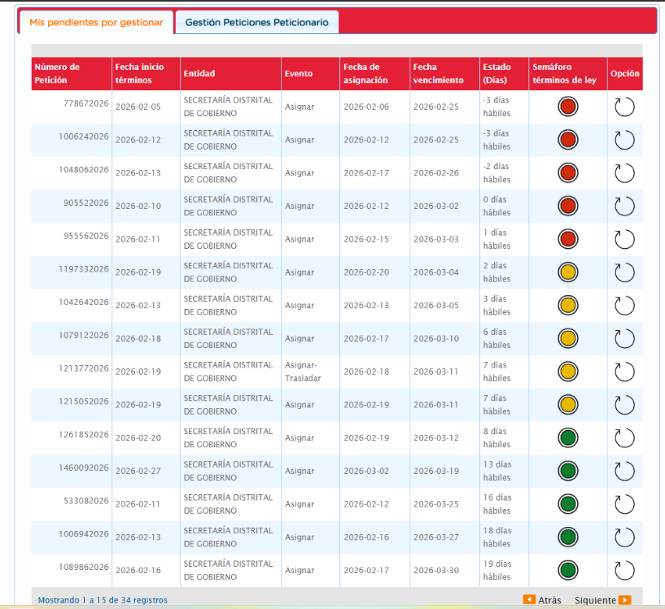
Bogotá Te Escucha | ORFEO | Dependencia ORFEO | Usuario ORFEO | Tipo petición | Días gestión | Tipo de pendiente
625662026 | 20264600284792 | Area de Gestion Policiva Jurídica Chapinero | KELLY JOHANA ORJUELA BAUTISTA | DERECHO DE PETICION DE INTERES PARTICULAR | 22 | Con respuesta proyectada pendiente en firmas y vistos buenos 20265230048661
664832026 | 20264600287392 | Area de Gestion de Desarrollo Local Chapinero | SANTIAGO STIVEN CASTELLANOS ESPITIA | DERECHO DE PETICION DE INTERES PARTICULAR | 21 | Con respuesta proyectada pendiente en firmas y vistos buenos 20265220055861
778672026 | 20264600374192 | Area de Gestion de Desarrollo Local Chapinero | NATALIA JIMENEZ ARCINIEGAS | QUEJA | 18 | Con respuesta proyectada pendiente en firmas y vistos buenos 20265220066891
905522026 | 20264600458432 | Area de Gestion de Desarrollo Local Chapinero | SANTIAGO STIVEN CASTELLANOS ESPITIA | DERECHO DE PETICION DE INTERES GENERAL | 15 | Con respuesta proyectada pendiente en firmas y vistos buenos 20260005635511
533082026 | 20264600450792 | Area de Gestion Policiva Jurídica Chapinero | LINDA ALEXA PAOLA PRIETO GARZON | CONSULTA | 14 | Pendiente en terminos
955562026 | 20264600482092 | Area de Gestion de Desarrollo Local Chapinero | ALEJANDRO TORRES ORTEGA | RECLAMO | 15 | Pendiente en terminos
1006242026 | 20264600454572 | Area de Gestion de Desarrollo Local Chapinero | SANTIAGO STIVEN CASTELLANOS ESPITIA | SOLICITUD DE ACCESO A LA INFORMACION | 13 | Con respuesta proyectada pendiente en firmas y vistos buenos 20265220075851
913552026 | 20264600488822 | Area de Gestion Policiva Jurídica Chapinero | ANGEL FEDERICO CASTILLO VANEGAS | DERECHO DE PETICION DE INTERES PARTICULAR | 12 | Con respuesta proyectada pendiente en firmas y vistos buenos 20265230075881
1006942026 | 20264600484702 | Area de Gestion de Desarrollo Local Chapinero | KELLY JOHANNA DELGADO PORTELA | CONSULTA | 12 | Con respuesta proyectada pendiente en firmas y vistos buenos 20265220072981
1042642026 | 20264600464702 | Area de Gestion de Desarrollo Local Chapinero | MONIZA MONTES MERCADO(E) | DERECHO DE PETICION DE INTERES PARTICULAR | 12 | Con respuesta proyectada pendiente en firmas y vistos buenos 20265220070081- 20265220070061- 20265220070051
1043212026 | 20264600467782 | Area de Gestion de Desarrollo Local Chapinero | MONIZA MONTES MERCADO(E) | DERECHO DE PETICION DE INTERES PARTICULAR | 12 | Con respuesta proyectada pendiente en firmas y vistos buenos 20265220070081
1048062026 | 20264600511342 | Area de Gestion Policiva Jurídica Chapinero | AMAURY LUIS RAMOS FLOREZ | SOLICITUD DE ACCESO A LA INFORMACION | 12 | Con respuesta proyectada pendiente en firmas y vistos buenos 20265230074631
592482026 | 20264600472352 | Area de Gestion de Desarrollo Local Chapinero | LUIS CARLOS CASTRO LOZANO | DERECHO DE PETICION DE INTERES GENERAL | 11 | Pendiente en terminos
1072412026 | 20264600470622 | Area de Gestion de Desarrollo Local Chapinero | LUIS CARLOS CASTRO LOZANO | DERECHO DE PETICION DE INTERES GENERAL | 11 | Pendiente en terminos
1089862026 | 20264600516132 | Area de Gestion de Desarrollo Local Chapinero | MARIA JIMENA GARCIA SANTANDER | CONSULTA | 11 | Pendiente en terminos
912782026 | 20264600506092 | Area de Gestion de Desarrollo Local Chapinero | LINA MARIA VARGAS ACUNA | DERECHO DE PETICION DE INTERES GENERAL | 10 | Pendiente en terminos
939712026 | 20264600550062 | Area de Gestion de Desarrollo Local Chapinero | EDGAR DUVAN SUAREZ RINCON | DERECHO DE PETICION DE INTERES GENERAL | 10 | Pendiente en terminos
1073962026 | 20264600506782 | Area de Gestion Policiva Jurídica Chapinero | JHON ALEJANDRO MURILLO PEREZ | DERECHO DE PETICION DE INTERES GENERAL | 10 | Pendiente en terminos
1106902026 | 20264600503722 | Area de Gestion Policiva Jurídica Chapinero | AMAURY LUIS RAMOS FLOREZ | DERECHO DE PETICION DE INTERES GENERAL | 10 | Pendiente en terminos
1119812026 | 20264600556782 | Area de Gestion de Desarrollo Local Chapinero | YULY ANDREA SANABRIA DUENAS | DERECHO DE PETICION DE INTERES PARTICULAR | 10 | Con respuesta proyectada pendiente en firmas y vistos buenos 20265220080661
1116082026 | 20264600556402 | Area de Gestion Policiva Jurídica Chapinero | JULIAN RENE RENGIFO NINO | DERECHO DE PETICION DE INTERES PARTICULAR | 10 | Pendiente en terminos
1079122026 | 20264600514272 | Area de Gestion Policiva Jurídica Chapinero | ANGEL FEDERICO CASTILLO VANEGAS | DERECHO DE PETICION DE INTERES PARTICULAR | 9 | Con respuesta proyectada pendiente en firmas y vistos buenos 20265230064771
1119032026 | 20264600557142 | Area de Gestion de Desarrollo Local Chapinero | LINA MARIA VARGAS ACUNA | DERECHO DE PETICION DE INTERES GENERAL | 9 | Pendiente en terminos
1125742026 | 20264600534852 | Area de Gestion de Desarrollo Local Chapinero | NATALIA JIMENEZ ARCINIEGAS | DERECHO DE PETICION DE INTERES PARTICULAR | 9 | Pendiente en terminos
1174262026 | 20264600523702 | Area de Gestion de Desarrollo Local Chapinero | MONIZA MONTES MERCADO(E) | DERECHO DE PETICION DE INTERES PARTICULAR | 9 | Con respuesta proyectada pendiente en firmas y vistos buenos 20265220070101
1197332026 | 20264600571052 | Area de Gestion de Desarrollo Local Chapinero | ANDRES FELIPE PARRA PATINO | SOLICITUD DE ACCESO A LA INFORMACION | 8 | Pendiente en terminos
1212942026 | 20264600573492 | Area de Gestion de Desarrollo Local Chapinero | SANTIAGO STIVEN CASTELLANOS ESPITIA | DERECHO DE PETICION DE INTERES PARTICULAR | 8 | Pendiente en terminos
1213772026 | 20264600534102 | Area de Gestion de Desarrollo Local Chapinero | FABIAN ANDRES CARDONA MARTINEZ | DERECHO DE PETICION DE INTERES PARTICULAR | 8 | Con respuesta proyectada pendiente en firmas y vistos buenos 20265220067411
1215052026 | 20264600542952 | Area de Gestion de Desarrollo Local Chapinero | FABIAN ANDRES CARDONA MARTINEZ | DERECHO DE PETICION DE INTERES PARTICULAR | 8 | Con respuesta proyectada pendiente en firmas y vistos buenos 20265220067871- 20265220067851
1258192026 | 20264600579042 | Area de Gestion de Desarrollo Local Chapinero | ROSSEMBERG ORLANDO NOVOA RODRIGUEZ | DERECHO DE PETICION DE INTERES PARTICULAR | 7 | Pendiente en terminos
1259052026 | 20264600579182 | Area de Gestion de Desarrollo Local Chapinero | SANTIAGO STIVEN CASTELLANOS ESPITIA | DERECHO DE PETICION DE INTERES GENERAL | 7 | Pendiente en terminos
1261852026 | 20264600552972 | Area de Gestion de Desarrollo Local Chapinero | LINA MARIA VARGAS ACUNA | DERECHO DE PETICION DE INTERES GENERAL | 7 | Pendiente en terminos
1278492026 | 20264600588662 | Despacho - ALCALDIA LOCAL DE CHAPINERO | CATHERINE CHAVES HERNANDEZ | DERECHO DE PETICION DE INTERES GENERAL | 6 | FIRMADO

